Hoja1
Cantidad | Costo | Importa |  | Total

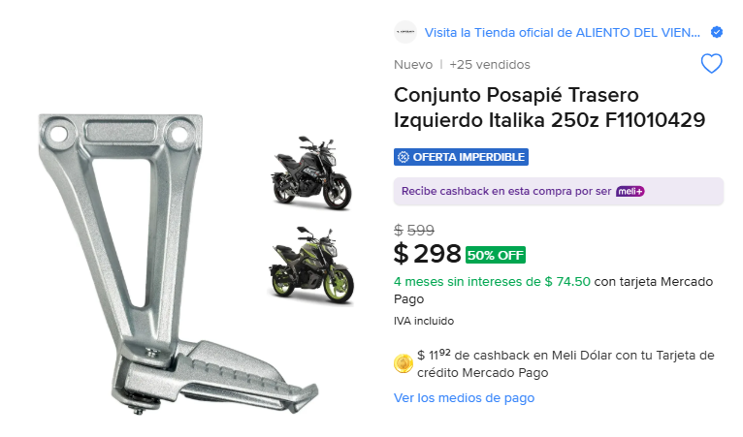
2 | 298 | 596 |  | 5230
 |  | 0
 |  | 0
 |  | 0
 |  | 0
 |  | 0
 |  | 0
 |  | 0
 |  | 0
 |  | 0
 |  | 0
 |  | 0
 |  | 0
 |  | 0
 |  | 0
 |  | 0
 |  | 0
 |  | 0
 |  | 0
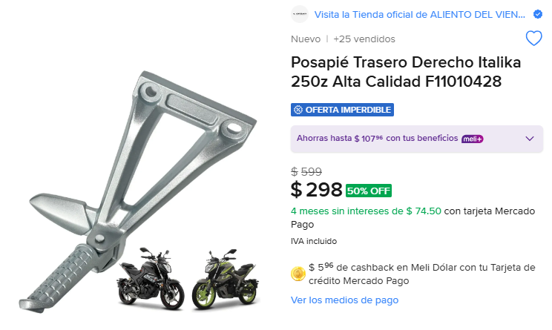
 |  | 0
2 | 298 | 596
 |  | 0
 |  | 0
 |  | 0
 |  | 0
 |  | 0
 |  | 0
 |  | 0
 |  | 0
 |  | 0
 |  | 0
 |  | 0
 |  | 0
 |  | 0
 |  | 0
 |  | 0
 |  | 0
 |  | 0
 |  | 0
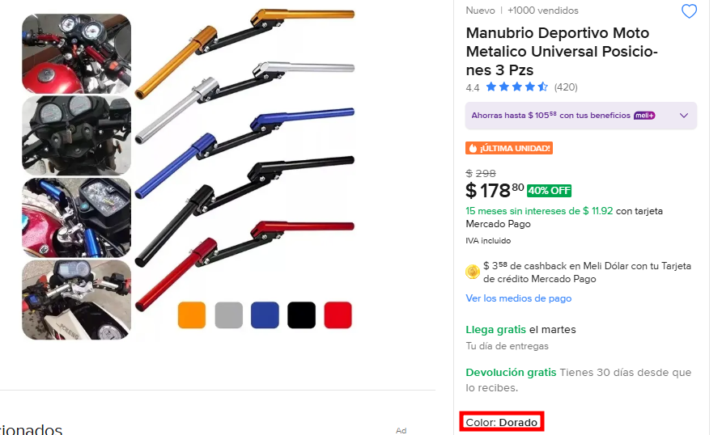
 |  | 0
178 | 1 | 178
 |  | 0
Color dorado
 |  | 0
 |  | 0
 |  | 0
 |  | 0
 |  | 0
 |  | 0
 |  | 0
 |  | 0
 |  | 0
 |  | 0
 |  | 0
 |  | 0
 |  | 0
 |  | 0
 |  | 0
 |  | 0
 |  | 0
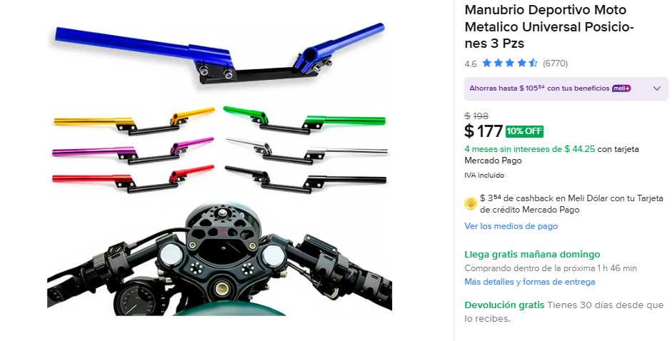
 |  | 0
177 | 6 | 1062
 |  | 0 | LLEGARON LOS 2 NEGROS
2 Azul
2 Morado
2 Negro
 |  | 0
 |  | 0
 |  | 0
 |  | 0
 |  | 0
 |  | 0
 |  | 0
 |  | 0
 |  | 0
 |  | 0
 |  | 0
 |  | 0
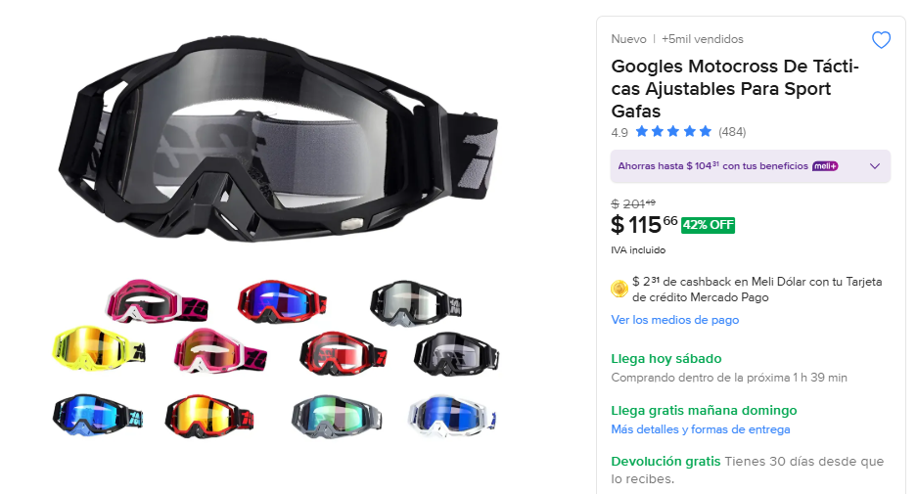
115 | 6 | 690 | HAN LLEGADO 4
2 Negro
2 Azul
2 Rojo
 |  | 0
 |  | 0
 |  | 0
 |  | 0
 |  | 0
 |  | 0
 |  | 0
 |  | 0
 |  | 0
 |  | 0
 |  | 0
 |  | 0
 |  | 0
 |  | 0
 |  | 0
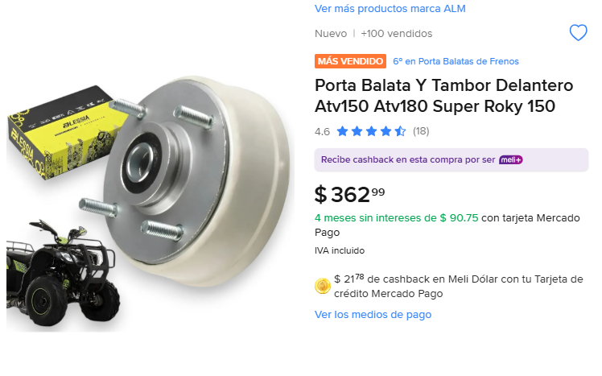
3 | 362 | 1086 | SOLO AN LLEGADO 2
 |  | 0
 |  | 0
 |  | 0
 |  | 0
 |  | 0
 |  | 0
 |  | 0
 |  | 0
 |  | 0
 |  | 0
 |  | 0
 |  | 0
 |  | 0
 |  | 0
 |  | 0
 |  | 0
 |  | 0
 |  | 0
 |  | 0
 |  | 0
 |  | 0
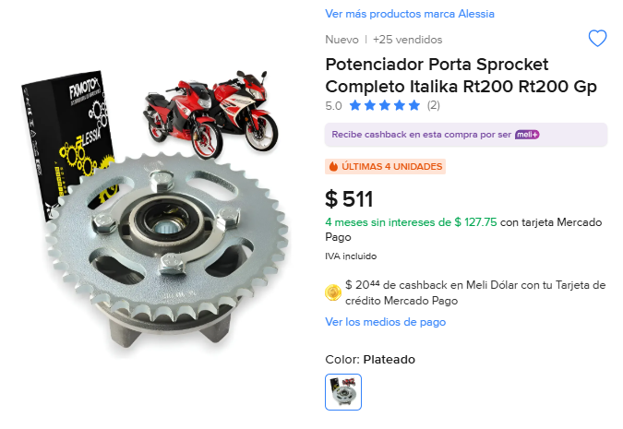
2 | 511 | 1022
 |  | 0
 |  | 0
 |  | 0
 |  | 0
 |  | 0
 |  | 0
 |  | 0
 |  | 0
 |  | 0
 |  | 0
 |  | 0
 |  | 0
 |  | 0
 |  | 0
 |  | 0
 |  | 0
 |  | 0
 |  | 0
 |  | 0
 |  | 0
 |  | 0
 |  | 0
 |  | 0
 |  | 0
 |  | 0
 |  | 0
 |  | 0
 |  | 0
 |  | 0
 |  | 0
 |  | 0
 |  | 0
 |  | 0
 |  | 0
 |  | 0
 |  | 0
 |  | 0
 |  | 0
 |  | 0
 |  | 0
 |  | 0
 |  | 0
 |  | 0
 |  | 0
 |  | 0
 |  | 0
 |  | 0
 |  | 0
 |  | 0
 |  | 0
 |  | 0
 |  | 0
 |  | 0
 |  | 0
 |  | 0
 |  | 0
 |  | 0
 |  | 0
 |  | 0
 |  | 0
 |  | 0
 |  | 0
 |  | 0
 |  | 0
 |  | 0
 |  | 0
 |  | 0
 |  | 0
 |  | 0
 |  | 0
 |  | 0
 |  | 0
 |  | 0
 |  | 0
 |  | 0
 |  | 0
 |  | 0
 |  | 0
 |  | 0
 |  | 0
 |  | 0
 |  | 0
 |  | 0
 |  | 0
 |  | 0
 |  | 0
 |  | 0
 |  | 0
 |  | 0
 |  | 0
 |  | 0
 |  | 0
 |  | 0
 |  | 0
 |  | 0
 |  | 0
 |  | 0
 |  | 0
 |  | 0
 |  | 0
 |  | 0
 |  | 0
 |  | 0
 |  | 0
 |  | 0
 |  | 0
 |  | 0
 |  | 0
 |  | 0
 |  | 0
 |  | 0
 |  | 0
 |  | 0
 |  | 0
 |  | 0
 |  | 0
 |  | 0
 |  | 0
 |  | 0
 |  | 0
 |  | 0
 |  | 0
 |  | 0
 |  | 0
 |  | 0
 |  | 0
 |  | 0
 |  | 0
 |  | 0
 |  | 0
 |  | 0
 |  | 0
 |  | 0
 |  | 0
 |  | 0
 |  | 0
 |  | 0
 |  | 0
 |  | 0
 |  | 0
 |  | 0
 |  | 0
 |  | 0
 |  | 0
 |  | 0
 |  | 0
 |  | 0
 |  | 0
 |  | 0
 |  | 0
 |  | 0
 |  | 0
 |  | 0
 |  | 0
 |  | 0
 |  | 0
 |  | 0
 |  | 0
 |  | 0
 |  | 0
 |  | 0
 |  | 0
 |  | 0
 |  | 0
 |  | 0
 |  | 0
 |  | 0
 |  | 0
 |  | 0
 |  | 0
 |  | 0
 |  | 0
 |  | 0
 |  | 0
 |  | 0
 |  | 0
 |  | 0
 |  | 0
 |  | 0
 |  | 0
 |  | 0
 |  | 0
 |  | 0
 |  | 0
 |  | 0
 |  | 0
 |  | 0
 |  | 0
 |  | 0
 |  | 0
 |  | 0
 |  | 0
 |  | 0
 |  | 0
 |  | 0
 |  | 0
 |  | 0
 |  | 0
 |  | 0
 |  | 0
 |  | 0
 |  | 0
 |  | 0
 |  | 0
 |  | 0
 |  | 0
 |  | 0
 |  | 0
 |  | 0
 |  | 0
 |  | 0
 |  | 0
 |  | 0
 |  | 0
 |  | 0
 |  | 0
 |  | 0
 |  | 0
 |  | 0
 |  | 0
 |  | 0
 |  | 0
 |  | 0
 |  | 0
 |  | 0
 |  | 0
 |  | 0
 |  | 0
 |  | 0
 |  | 0
 |  | 0
 |  | 0
 |  | 0
 |  | 0
 |  | 0
 |  | 0
 |  | 0
 |  | 0
 |  | 0
 |  | 0
 |  | 0
 |  | 0
 |  | 0
 |  | 0
 |  | 0
 |  | 0
 |  | 0
 |  | 0
 |  | 0
 |  | 0
 |  | 0
 |  | 0
 |  | 0
 |  | 0
 |  | 0
 |  | 0
 |  | 0
 |  | 0
 |  | 0
 |  | 0
 |  | 0
 |  | 0
 |  | 0
 |  | 0
 |  | 0
 |  | 0
 |  | 0
 |  | 0
 |  | 0
 |  | 0
 |  | 0
 |  | 0
 |  | 0
 |  | 0
 |  | 0
 |  | 0
 |  | 0
 |  | 0
 |  | 0
 |  | 0
 |  | 0
 |  | 0
 |  | 0
 |  | 0
 |  | 0
 |  | 0
 |  | 0
 |  | 0
 |  | 0
 |  | 0
 |  | 0
 |  | 0
 |  | 0
 |  | 0
 |  | 0
 |  | 0
 |  | 0
 |  | 0
 |  | 0
 |  | 0
 |  | 0
 |  | 0
 |  | 0
 |  | 0
 |  | 0
 |  | 0
 |  | 0
 |  | 0
 |  | 0
 |  | 0
 |  | 0
 |  | 0
 |  | 0
 |  | 0
 |  | 0
 |  | 0
 |  | 0
 |  | 0
 |  | 0
 |  | 0
 |  | 0
 |  | 0
 |  | 0
 |  | 0
 |  | 0
 |  | 0
 |  | 0
 |  | 0
 |  | 0
 |  | 0
 |  | 0
 |  | 0
 |  | 0
 |  | 0
 |  | 0
 |  | 0
 |  | 0
 |  | 0
 |  | 0
 |  | 0
 |  | 0
 |  | 0
 |  | 0
 |  | 0
 |  | 0
 |  | 0
 |  | 0
 |  | 0
 |  | 0
 |  | 0
 |  | 0
 |  | 0
 |  | 0
 |  | 0
 |  | 0
 |  | 0
 |  | 0
 |  | 0
 |  | 0
 |  | 0
 |  | 0
 |  | 0
 |  | 0
 |  | 0
 |  | 0
 |  | 0
 |  | 0
 |  | 0
 |  | 0
 |  | 0
 |  | 0
 |  | 0
 |  | 0
 |  | 0
 |  | 0
 |  | 0
 |  | 0
 |  | 0
 |  | 0
 |  | 0
 |  | 0
 |  | 0
 |  | 0
 |  | 0
 |  | 0
 |  | 0
 |  | 0
 |  | 0
 |  | 0
 |  | 0
 |  | 0
 |  | 0
 |  | 0
 |  | 0
 |  | 0
 |  | 0
 |  | 0
 |  | 0
 |  | 0
 |  | 0
 |  | 0
 |  | 0
 |  | 0
 |  | 0
 |  | 0
 |  | 0
 |  | 0
 |  | 0
 |  | 0
 |  | 0
 |  | 0
 |  | 0
 |  | 0
 |  | 0
 |  | 0
 |  | 0
 |  | 0
 |  | 0
 |  | 0
 |  | 0
 |  | 0
 |  | 0
 |  | 0
 |  | 0
 |  | 0
 |  | 0
 |  | 0
 |  | 0
 |  | 0
 |  | 0
 |  | 0
 |  | 0
 |  | 0
 |  | 0
 |  | 0
 |  | 0
 |  | 0
 |  | 0
 |  | 0
 |  | 0
 |  | 0
 |  | 0
 |  | 0
 |  | 0
 |  | 0
 |  | 0
 |  | 0
 |  | 0
 |  | 0
 |  | 0
 |  | 0
 |  | 0
 |  | 0
 |  | 0
 |  | 0
 |  | 0
 |  | 0
 |  | 0
 |  | 0
 |  | 0
 |  | 0
 |  | 0
 |  | 0
 |  | 0
 |  | 0
 |  | 0
 |  | 0
 |  | 0
 |  | 0
 |  | 0
 |  | 0
 |  | 0
 |  | 0
 |  | 0
 |  | 0
 |  | 0
 |  | 0
 |  | 0
 |  | 0
 |  | 0
 |  | 0
 |  | 0
 |  | 0
 |  | 0
 |  | 0
 |  | 0
 |  | 0
 |  | 0
 |  | 0
 |  | 0
 |  | 0
 |  | 0
 |  | 0
 |  | 0
 |  | 0
 |  | 0
 |  | 0
 |  | 0
 |  | 0
 |  | 0
 |  | 0
 |  | 0
 |  | 0
 |  | 0
 |  | 0
 |  | 0
 |  | 0
 |  | 0
 |  | 0
 |  | 0
 |  | 0
 |  | 0
 |  | 0
 |  | 0
 |  | 0
 |  | 0
 |  | 0
 |  | 0
 |  | 0
 |  | 0
 |  | 0
 |  | 0
 |  | 0
 |  | 0
 |  | 0
 |  | 0
 |  | 0
 |  | 0
 |  | 0
 |  | 0
 |  | 0
 |  | 0
 |  | 0
 |  | 0
 |  | 0
 |  | 0
 |  | 0
 |  | 0
 |  | 0
 |  | 0
 |  | 0
 |  | 0
 |  | 0
 |  | 0
 |  | 0
 |  | 0
 |  | 0
 |  | 0
 |  | 0
 |  | 0
 |  | 0
 |  | 0
 |  | 0
 |  | 0
 |  | 0
 |  | 0
 |  | 0
 |  | 0
 |  | 0
 |  | 0
 |  | 0
 |  | 0
 |  | 0
 |  | 0
 |  | 0
 |  | 0
 |  | 0
 |  | 0
 |  | 0
 |  | 0
 |  | 0
 |  | 0
 |  | 0
 |  | 0
 |  | 0
 |  | 0
 |  | 0

